zadania
zadanie 1. Wyszukaj dane dotyczące prognozowanej temperatury na 7 kolejnych dni w 3 najwiekszych miastach Europy. Przedstaw rozkład temperatur na wykresie. Zastanów się jaki rodzaj wykresu wybierzesz. Do wykresu dodaj tytuł "temperatury". Prace wykonaj w nowym arkuszu.

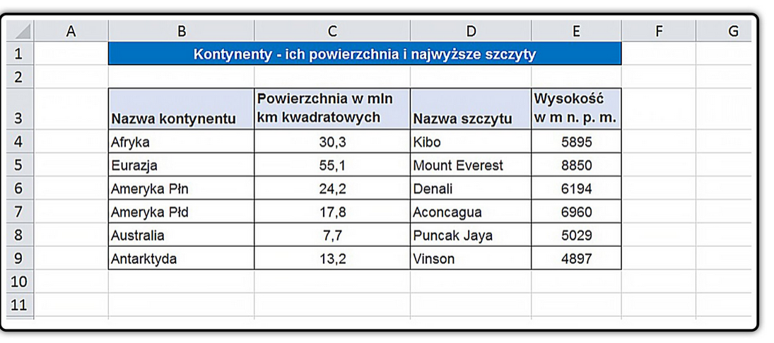
zadanie 2. Narysuj wykres ukazujący wielkość kontynentów oraz wykres prezentujący wysokości najwyższych szczytów na kontynentach. Prace wykonaj w nowym arkuszu. Wykorzystaj 2 typy wykresów. Dodaj etykiety danych i nadaj tytuły wykresów. Prace wykonaj w nowym arkuszu.

zadanie 3. Zmodyfikuj wykres przedstawiający wysokości tatrzańskich szczytów w następującym zakresie: Przełącz dane w ten sposób, aby nazwy szczytów były wyświetlane w legendzie. Wprowadź tytuł do wykresu oraz opis osi pionowej. Zaprojektuj kolorystykę tła wykresu.

Wysokość w m
 | Wysokość w m
Gerlach | 2655
Łomnica | 2634
Lodowy Szczyt | 2627
Durny Szczyt | 2621
Wysoka | 2547
Kieżmarski Szczyt | 2558
Kończysta | 2540
Baranie Rogi | 2536
Rysy | 2503
Krywań | 2496
Staroleśny Szczyt | 2492
Ganek | 2465
Sławkowski Szczyt | 2453
Pośrednia Grań | 2440
Lawinowy Szczyt | 2606
Lodowa Kopa | 2603
Najwyższe szczyty Tatr
Lp. | Nazwa szczytu | Wysokość w m | Liczba szczytów powyżej 2500 m wysokości
1 | Gerlach | 2655
2 | Łomnica | 2634
3 | Lodowy Szczyt | 2627
4 | Durny Szczyt | 2621
5 | Wysoka | 2547
6 | Kieżmarski Szczyt | 2558
7 | Kończysta | 2540
8 | Baranie Rogi | 2536
9 | Rysy | 2503
10 | Krywań | 2496
11 | Staroleśny Szczyt | 2492
12 | Ganek | 2465
13 | Sławkowski Szczyt | 2453
14 | Pośrednia Grań | 2440
15 | Lawinowy Szczyt | 2606
16 | Lodowa Kopa | 2603

